상품제안서
스위티 미니에코백 | 상품코드: F25247

 |  |  |  |  |  |  | 02-412-0044 | www.easy1.co.kr
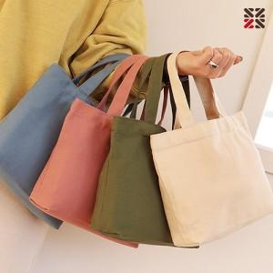

【상세/제작정보】 | <p><span style="font-size: 12pt;"><b>※ 자수인쇄는 200개 부터 진행 가능합니다.​</b></span></p><p><span style="font-size: 12pt;"><b>* 배송비- 한박스 100개 / 5000원별도</b></span></p>

【인쇄/포장옵션】 | 실크, 자수 / OPP(비닐)

【공급단가】 | 수량 | 100~ | 300~ | 500~ | 1,000~ | 3,000~
*VAT별도 | 단가 | 2,940원 | 2,830원 | 2,730원 | 2,620원 | 2,520원

【상품 URL】 | https://dev.easy1.co.kr:443/src/goods_detail.php?gdno=25247

